Graf 1
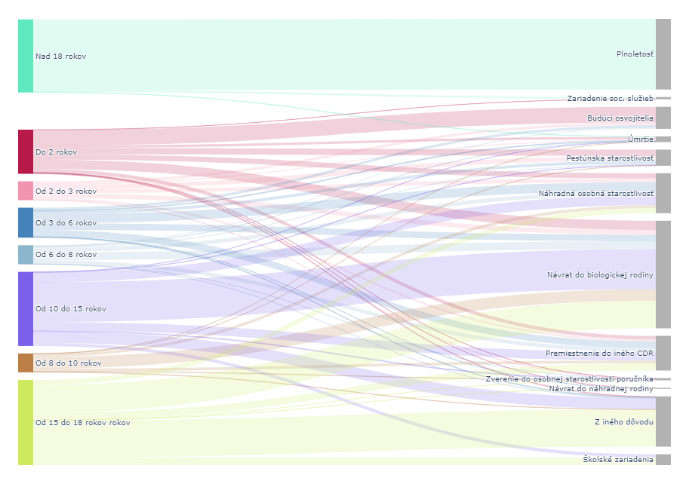
Graf 1 Dôvod ukončenia poskytovania starostlivosti v CDR podľa veku dieťaťa (2023)
Zdroj: Ročné výkazy V-05a MPSVR SR (2023).

Zdroj: Ročné výkazy V-05a MPSVR SR (2023).

Graf 2-4
Graf 2 Počet detí mimo rodinu na 1000 detí v populácii (medzinárodné porovnanie)
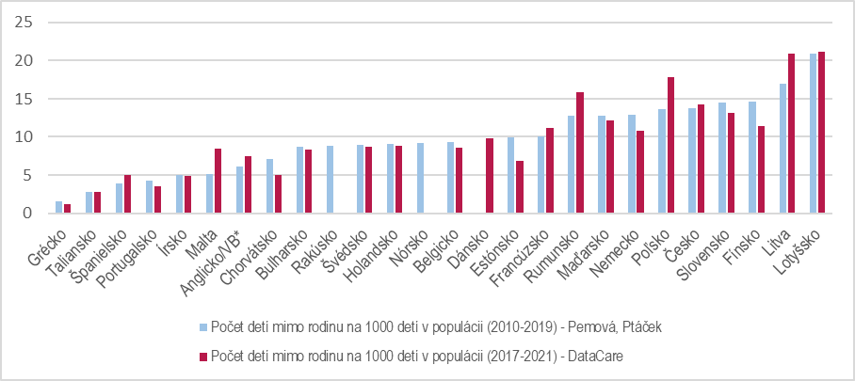

Graf 3 Počet detí v inštitucionálnej starostlivosti na 1000 detí v populácii (medzinárodné porovnanie)

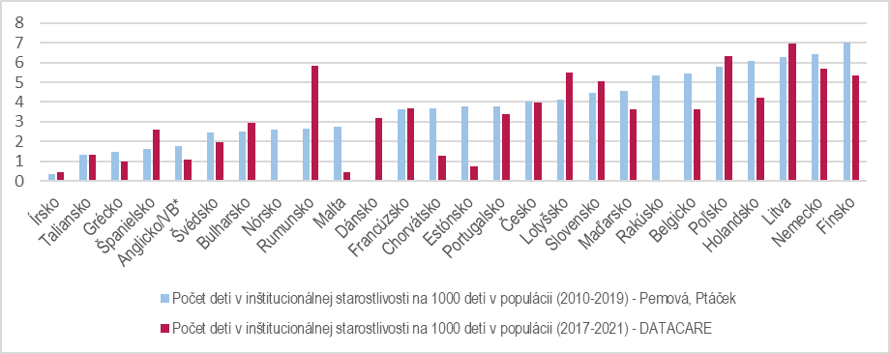

Graf 4 Percentuálny podiel rezidenčnej starostlivosti z celkového počtu detí v náhradnej starostlivosti (medzinárodné porovnanie)
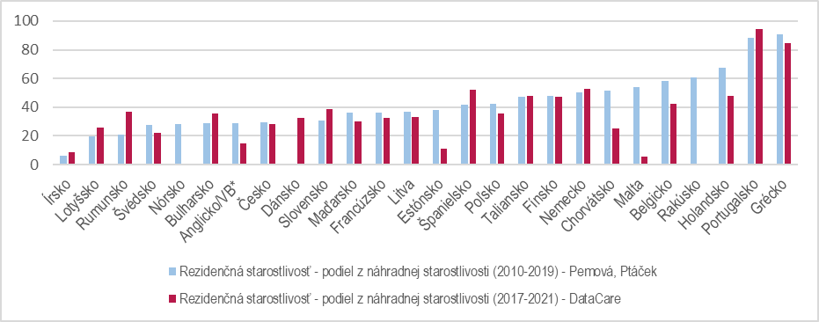

Zdroj: Databáza DataCare https://www.eurochild.org/initiative/datacare/; (Pemová & Ptáček, 2022)

